Belastung-Anwendung
Transportanker
Art.-Nr.: 0184 000 13
Empfehlung zur Erstellung der Einfräsung: Forstnerbohrer plus Art.-Nr.: 065 000 170
Versenkte Anwendung mit passgenauer Fräsung ∅70x30mm | Beanspruchung der Schraube auf Schrägzug bei passgenauer Einfräsung des Kupplungskopfes
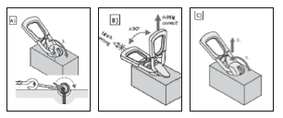 | 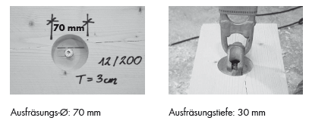 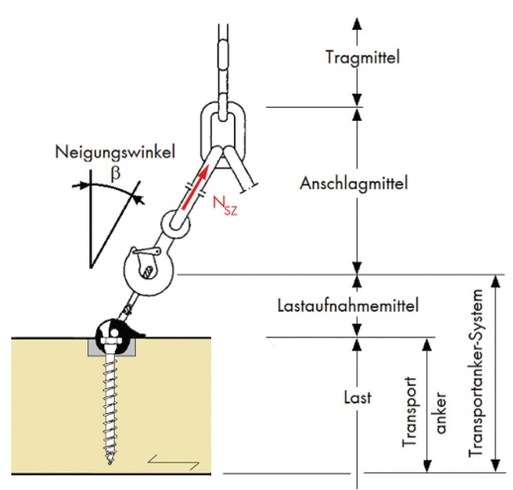 Einfräsung des Kupplungskopfes

Axiale Zuganwendung NH, BSH , LVL, BSP, SWP (Seitenfläche) | Schrägzuganwendung NH, BSH , LVL, BSP, SWP (Seitenfläche)
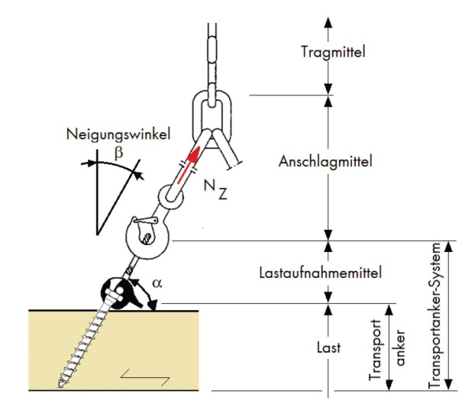 | 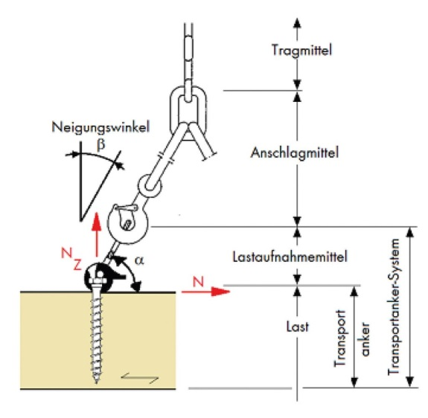

Axiale Zuganwendung BSP Stirnseite | Schrägzuganwendung BSP Stirnseite

Wartung Transportanker
Mindestens einmal im Jahr muss der Transportanker von einem Sachkundigen/Sicherheitsbeauftragten der Anwenderfirma überprüft werden |  | Neben Beschädigungen aller Art ist vor allem der Abnutzungsgras festzustellen. Änderungen und Reparaturen, insbesondere Schweissungen an dem Transportanker sind unzulässig!

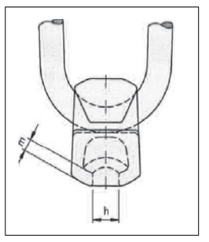

 | Das zulässige oberste Grenzmass für das Mass h ist 13 mm. Unterstes Grenzmass für m ist 5,5 mm.

 | Werden die Grenzmasse für h oder für m unterschritten, so ist eine Weiterbenutzung der betreffenden WÜRTH Kugelkopfanker unzulässig.

 |  | Warnung: Bei zwei- oder mehrfacher Verwendung der WÜRTH ASSY 4 COMBI T Holzschraube besteht die Gefahr des Schraubenversagens!

Art. Nr. 018400013

Für den Einsatz mit der WÜRTH Kugelkopfanker dürfen die WÜRTH ASSY 4 COMBI T Holzschrauben ∅10 und 12mm aus Sicherheitsgründen nur einmal verwendet werden. |  | - Die ASSY 4 COMBI T nur durch geschulte Personen montieren lassen.

 |  | - Die einmal verwendeten ASSY 4 COMBI T Holzschrauben entsorgen

